Sheet1
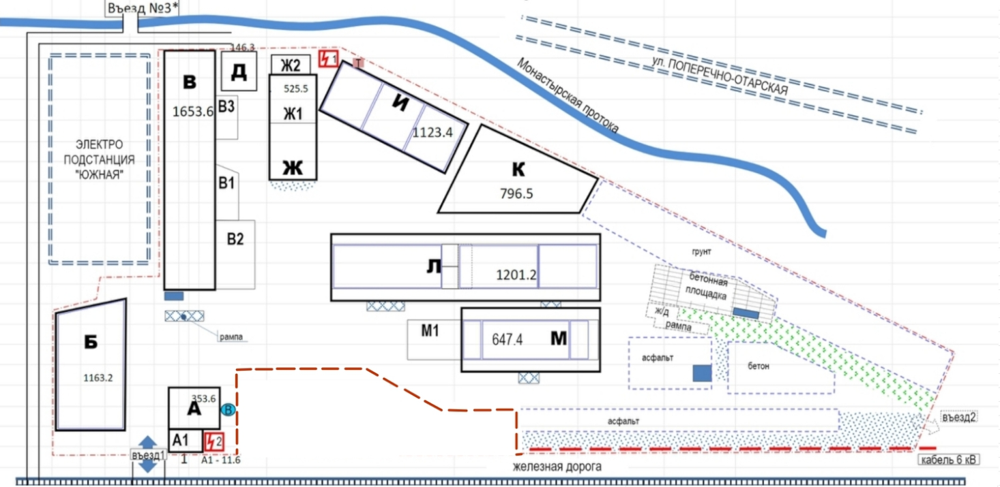
ЗДАНИЯ |  |  |  |  |  |  |  |  | ЗЕМЕЛЬНЫЕ |  | УЧАСТКИ
№ объекта | размер | кадастровый № | материал | площадь зданий | площадь земельного участка, ориентировочно* | Наименование объекта | Коммуникации | Цена | кадастровый № | площадь | Категория з/у Вид разрешенного использования
№ А, А1 |  | 16:50:080125:14 | Кирпич | Общая площадь 353.6 м2 116.6 м2 - первый этаж А; 60.6 - пристрой А1; 120.8 - второй этаж; 55.6 - подвал. | 1.95 сотки под зданием | Административное здание № А, А1 | Отопление - электрический котёл; Электричество + Вода + Канализация + | 20.000.000 руб | 16:50:000000:37221 - 1.78 ГА | 17 843 кв.м. | Земли поселений (земли населенных пунктов) 6.9 Склады
№ Б | 19,97х39,85 Н=6,7 | 16:50:080125:18 | железо | Общая площадь 1163,2 м2; 733.5 м2 - первый этаж; 429.7 м2 - антресоли. | 7.77 сотки под зданием | Склад с антресолью № Б | Отопление - нет; Электричество + Вода вблизи к зданию; Канализация вблизи к зданию | 55.000.000 руб
№ В | 12,7х67,2 Н=4 | 16:50:080125:13 | В - камень/кирп; В1 - железо; В2 - железо; В3 - железо | Общая площадь 1653,6 м2; В - 788 м2 первый этаж + 354.7 м2 антресоли; В1 - 85 м2; В2 - 209 м2 + 153.4 м2 антресоли; В3 - 63.5 м2. | 15 соток под зданием | Склад № В, В1, В2, В3 | Отппление нет; Электричество + Вода вблизи; Канализация вблизи | 85.000.000 руб | Доп.комменты
№ Д | 12,13х12,2 | 16:50:080125:15 | железо | 146,3 м2 | 1.5 сотки под зданием | Склад - шалаш № Д | Отопление нет; Электричество + Вода вблизи; Канализация вблизи | 7.315.000 руб | На имущественном комплексе расположены 2 трансформатора Выделенные мощности 200 КВт (120КВт и 80КВт) | Есть возможность увеличить энерго мощностя База граничит с электро - подстанцией "Южный" (ОРЭС)
№ Ж, Ж1, Ж2 | 30,66х7,17 H = 2.75 - 5.75 | 16:50:080125:9 | Ж, Ж1 - кирпич; Ж2 - железо | Общая площадь - 525,5 м2: Ж - 335.7 м2; Ж1 - 144 м2; Ж2- 45.8 м2 | 4.12 сотки под зданием | Административное здание № Ж, Ж1, Ж2 | Отопление - частично водяное, частично нет (ранее были централизованные коммуникации); Электричество + Вода + Канализация + | 28.000.000 руб | Газовая линия находится до ж/д путей (у въезда в им.компл) | Начали процесс заведения газа (в процессе)
№ И | 36,45х15,37 Н = 6,9 | 16:50:080125:11 | железо | Общая площадь - 1123,4 м2, из них: 551.4 м2 - первый этаж; 572 м2 антресоли. | 7.5 сотки под зданием | Склад с антресолью № И | Отопление - нет (вблизи к зданию); Электричество + Вода -, вблизи к зданию Канализация - вблизи к зданию | 55.000.000 руб | Ж/Д пути ранее заходили на территорию (разобраны) | Начали процесс заведения ж/д путей на базу (в процессе)
№ К | 33,7х24,89(9,75) Н = 4,8 | 16:50:080125:19 | бетон | Общая площадь - 796,5 м2, из них: 540.5 м2 - первый этаж; 256 м2 - антресоли. | 7.4 сотки под зданием | Склад с антресолью № К | Отопление нет; Электричество + Вода + Канализация -, рядом | 45.000.000 руб | Централизованная вода и канализация проходят в здания А и Ж
№ Л | 72,85х12,64 Н=3,96 | 16:50:080125:10 | камень/кирп | Общая площадь 1201.2 м2; 813.2 м2 - первый этаж; 388 м2 - антресоли. | 15.82 сотки ЗУ под зданием | Склад рампы № Л | Отопление дровяная печь (ранее был электрический котёл); Электричество + Вода вблизи Канализация вблизи | 65.000.000 руб | На въезд №3 * (север) есть возможность организовать
№ М, М1 | 36,95х12,64 Н=4,15(м), 3,9(м1) | 16:50:080125:20 | М - камень/кирп М1 - железо | 647,4 м2 общая площадь; Лит М = 402.7 м2; Лит М1 = 244.7 м2( из них 138.9 м2 - 1й этаж, 105.8 м2 - антресоль). | 8.74 сотки под зданием | Склад с пандусом № М, М1 | Отопление дровяная печь; Электричество + Вода -, рядом; Канализация -, вблизи | 45.000.000 руб | Чистая продажа 2 собственника, ИП, без НДС В ДКП указываем всю стоимость
Земельный участок |  |  |  | от 1 до 55 соток |  |  |  | от 1.500.000 руб за сотку
Цена за весь комплекс (опт) |  |  |  |  |  |  |  | 380.000.000 руб

